Лист1
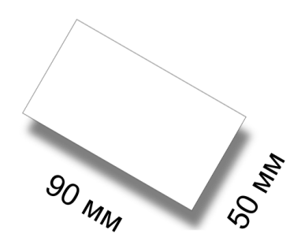
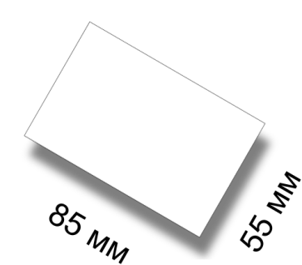
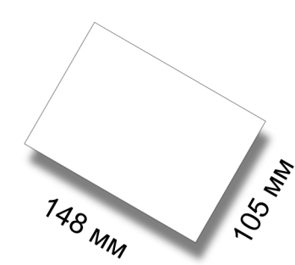
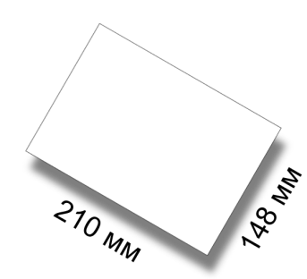
Визитка |  | Кредитка |  | Календарик карманный |  | А6 |  | А6 |  | А5
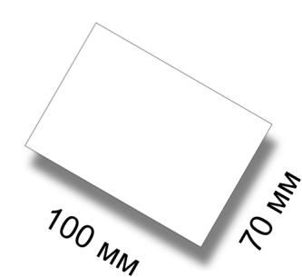

Размер 50х90 мм |  | Размер 55х85 мм |  | Размер 70х100 мм |  | Размер 105х148 мм |  | Размер 105х148 мм |  | Размер 148х210 мм
Плотность 250 гр/кв.м |  | Плотность 250 гр/кв.м |  | Плотность 250 гр/кв.м |  | Плотность 90 гр/кв.м |  | Плотность 250 гр/кв.м |  | Плотность 90 гр/кв.м
Исполнение за 72 часа |  | Исполнение за 72 часа |  | Исполнение за 72 часа |  | Исполнение за 72 часа |  | Исполнение за 72 часа |  | Исполнение за 72 часа
Без покрытия |  | Без покрытия |  | Без покрытия |  | Без покрытия |  | Без покрытия |  | Без покрытия
Полноцвет с 2 сторон |  | Полноцвет с 2 сторон |  | Полноцвет с 2 сторон |  | Полноцвет с 2 сторон |  | Полноцвет с 2 сторон |  | Полноцвет с 2 сторон
1000 шт | 65 грн | 1000 шт | 65 грн | 1000 шт | 92 грн | 10000 шт | 606 грн | 1000 шт | 232 грн | 10000 шт | 894 грн
2500 шт | 125 грн | 2500 шт | 125 грн | 2500 шт | 141 грн | 20000 шт | 1004 грн | 2500 шт | 368 грн | 20000 шт | 1780 грн
5000 шт | 170 грн | 5000 шт | 170 грн | 5000 шт | 230 грн |  |  | 5000 шт | 680 грн | 50000 шт | 3792 грн
10000 шт | 320 грн | 10000 шт | 320 грн | 10000 шт | 488 грн |  |  | 10000 шт | 1285 грн
Плотность 350 гр/кв.м |  | Плотность 350 гр/кв.м |  | Плотность 350 гр/кв.м |  | Плотность 130 гр/кв.м |  | Плотность 350 гр/кв.м |  | Плотность 130 гр/кв.м
Исполнение за 72 часа |  | Исполнение за 72 часа |  | Исполнение за 72 часа |  | Исполнение за 72 часа |  | Исполнение за 72 часа |  | Исполнение за 72 часа
Без покрытия |  | Без покрытия |  | Без покрытия |  | Без покрытия |  | Без покрытия |  | Без покрытия
Полноцвет с 2 сторон |  | Полноцвет с 2 сторон |  | Полноцвет с 2 сторон |  | Полноцвет с 1 стороны |  | Полноцвет с 2 сторон |  | Полноцвет с 2 сторон
1000 шт | 80 грн | 1000 шт | 80 грн | 1000 шт | 112 грн | 1000 шт | 141 грн | 1000 шт | 262 грн | 1000 шт | 268 грн
2500 шт | 141 грн | 2500 шт | 141 грн | 2500 шт | 206 грн | 2500 шт | 205 грн | 2500 шт | 448 грн | 2500 шт | 426 грн
5000 шт | 253 грн | 5000 шт | 253 грн | 5000 шт | 404 грн | 5000 шт | 370 грн | 5000 шт | 810 грн | 5000 шт | 750 грн
10000 шт | 437 грн | 10000 шт | 437 грн | 10000 шт | 738 грн | 10000 шт | 643 грн | 10000 шт | 1381 грн | 10000 шт | 1110 грн
Плотность 350 гр/кв.м |  | Плотность 350 гр/кв.м |  | Плотность 350 гр/кв.м |  | Плотность 130 гр/кв.м |  | Плотность 350 гр/кв.м |  | Плотность 170 гр/кв.м
Исполнение за 24 часа |  | Исполнение за 24 часа |  | Исполнение за 24 часа |  | Исполнение за 72 часа |  | Исполнение за 24 часа |  | Исполнение за 24 часа
Глянец с лицевой стороны |  | Глянец с лицевой стороны |  | Глянец с лицевой стороны |  | Без покрытия |  | Глянец с лицевой стороны |  | Без покрытия
Полноцвет с 2 сторон |  | Полноцвет с 2 сторон |  | Полноцвет с 2 сторон |  | Полноцвет с 2 сторон |  | Полноцвет с 2 сторон |  | Полноцвет с 2 сторон
1000 шт | 105 грн | 1000 шт | 105 грн | 1000 шт | 142 грн | 1000 шт | 146 грн | 1000 шт | 283 грн | 1000 шт | 380 грн
2000 шт | 179 грн | 2000 шт | 179 грн | 2000 шт | 272 грн | 2500 шт | 224 грн | 2000 шт | 565 грн | 2500 шт | 610 грн
5000 шт | 450 грн | 5000 шт | 450 грн | 5000 шт | 708 грн | 5000 шт | 361 грн | 5000 шт | 1310 грн | 5000 шт | 1121 грн
10000 шт | 800 грн | 10000 шт | 800 грн | 10000 шт | 1362 грн | 10000 шт | 723 грн |  |  | 10000 шт | 2003 грн
Плотность 350 гр/кв.м |  | Плотность 350 гр/кв.м |  | Плотность 350 гр/кв.м |  | Плотность 170 гр/кв.м |  | Плотность 350 гр/кв.м |  | Плотность 250 гр/кв.м
Исполнение за 72 часа |  | Исполнение за 72 часа |  | Исполнение за 72 часа |  | Исполнение за 72 часа |  | Исполнение за 72 часа |  | Исполнение за 72 часа
Глянец с лицевой стороны |  | Глянец с лицевой стороны |  | Глянец с лицевой стороны |  | Без покрытия |  | Глянец с лицевой стороны |  | Без покрытия
Полноцвет с 2 сторон |  | Полноцвет с 2 сторон |  | Полноцвет с 2 сторон |  | Полноцвет с 2 сторон |  | Полноцвет с 2 сторон |  | Полноцвет с 2 сторон
1000 шт | 95 грн | 1000 шт | 95 грн | 1000 шт | 131 грн | 1000 шт | 199 грн | 1000 шт | 253 грн | 1000 шт | 428 грн
2000 шт | 169 грн | 2000 шт | 169 грн | 2000 шт | 243 грн | 2000 шт | 311 грн | 2000 шт | 528 грн | 2500 шт | 684 грн
5000 шт | 400 грн | 5000 шт | 400 грн | 5000 шт | 609 грн | 5000 шт | 558 грн | 5000 шт | 1138 грн | 5000 шт | 1244 грн
10000 шт | 700 грн | 10000 шт | 700 грн | 10000 шт | 1212 грн | 10000 шт | 1020 грн |  |  | 10000 шт | 2408 грн
Плотность 350 гр/кв.м |  |  |  |  |  |  |  |  |  | Плотность 350 гр/кв.м
Исполнение за 72 часа |  |  |  |  |  |  |  |  |  | Исполнение за 72 часа
Матовая с обеих сторон |  |  |  |  |  |  |  |  |  | Без покрытия
Полноцвет с 2 сторон |  |  |  |  |  |  |  |  |  | Полноцвет с 2 сторон
1000 шт | 144 грн |  |  |  |  |  |  |  |  | 1000 шт | 477 грн
2000 шт | 268 грн |  |  |  |  |  |  |  |  | 2500 шт | 900 грн
5000 шт | 386 грн |  |  |  |  |  |  |  |  | 5000 шт | 2137 грн
10000 шт | 642 грн |  |  |  |  |  |  |  |  | 10000 шт | 4002 грн
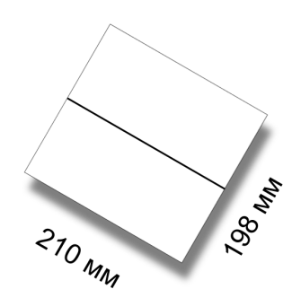
Евро |  | Евро |  | 2Евро |  | 2Евро |  | А4 |  | А4
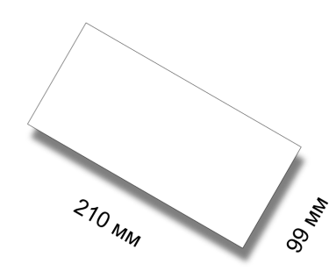
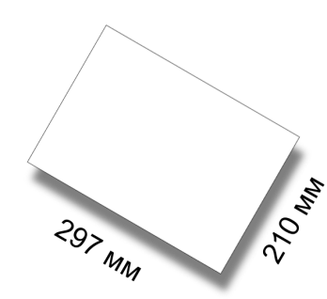

Размер 99х210 мм |  | Размер 99х210 мм |  | Размер 198х210 мм |  | Размер 198х210 мм |  | Размер 210х297 мм |  | Размер 210х297 мм
Плотность 90 гр/кв.м |  | Плотность 250 гр/кв.м |  | Плотность 90 гр/кв.м |  | Плотность 350 гр/кв.м |  | Плотность 90 гр/кв.м |  | Плотность 350 гр/кв.м
Исполнение за 72 часа |  | Исполнение за 72 часа |  | Исполнение за 72 часа |  | Исполнение за 72 часа |  | Исполнение за 72 часа |  | Исполнение за 72 часа
Без покрытия |  | Без покрытия |  | Без покрытия |  | Без покрытия |  | Без покрытия |  | Без покрытия
Полноцвет с 2 сторон |  | Полноцвет с 2 сторон |  | Полноцвет с 2 сторон |  | Полноцвет с 2 сторон |  | Полноцвет с 2 сторон |  | Полноцвет с 2 сторон
10000 шт | 633 грн | 1000 шт | 302 грн | 10000 шт | 1167 грн | 1000 шт | 622 грн | 10000 шт | 1803 грн | 1000 шт | 896 грн
20000 шт | 1218 грн | 2500 шт | 506 грн | 20000 шт | 2237 грн | 2500 шт | 1168 грн | 20000 шт | 3210 грн | 2500 шт | 1692 грн
50000 шт | 2725 грн | 5000 шт | 827 грн | 50000 шт | 5150 грн | 5000 шт | 2100 грн | 50000 шт | 7190 грн | 5000 шт | 3018 грн
 |  | 10000 шт | 1654 грн |  |  | 10000 шт | 3886 грн |  |  | 10000 шт | 5344 грн
Плотность 130 гр/кв.м |  | Плотность 350 гр/кв.м |  | Плотность 130 гр/кв.м |  | Плотность 350 гр/кв.м |  | Плотность 130 гр/кв.м |  | Плотность 350 гр/кв.м
Исполнение за 24 часа |  | Исполнение за 72 часа |  | Исполнение за 24 часа |  | Исполнение за 24 часа |  | Исполнение за 72 часа |  | Исполнение за 24 часа
Без покрытия |  | Без покрытия |  | Без покрытия |  | Глянец с лицевой стороны |  | Без покрытия |  | Глянец с лицевой стороны
Полноцвет с 2 сторон |  | Полноцвет с 2 сторон |  | Полноцвет с 2 сторон |  | Полноцвет с 2 сторон |  | Полноцвет с 2 сторон |  | Полноцвет с 2 сторон
1000 шт | 194 грн | 1000 шт | 328 грн | 1000 шт | 368 грн | 1000 шт | 827 грн | 1000 шт | 512 грн | 1000 шт | 1070 грн
2500 шт | 348 грн | 2000 шт | 684 грн | 2500 шт | 594 грн | 2000 шт | 1555 грн | 2500 шт | 827 грн | 2000 шт | 2040 грн
5000 шт | 460 грн | 5000 шт | 1270 грн | 5000 шт | 886 грн | 3000 шт | 2283 грн | 5000 шт | 1236 грн | 3000 шт | 3210 грн
10000 шт | 780 грн | 10000 шт | 2043 грн | 10000 шт | 1284 грн | 5000 шт | 3847 грн | 10000 шт | 2220 грн | 5000 шт | 5150 грн
Плотность 170 гр/кв.м |  | Плотность 350 гр/кв.м |  | Плотность 170 гр/кв.м |  | Плотность 350 гр/кв.м |  | Плотность 170 гр/кв.м |  | Плотность 350 гр/кв.м
Исполнение за 72 часа |  | Исполнение за 24 часа |  | Исполнение за 72 часа |  | Исполнение за 72 часа |  | Исполнение за 72 часа |  | Исполнение за 72 часа
Без покрытия |  | Глянец с лицевой стороны |  | Без покрытия |  | Глянец с лицевой стороны |  | Без покрытия |  | Глянец с лицевой стороны
Полноцвет с 2 сторон |  | Полноцвет с 2 сторон |  | Полноцвет с 2 сторон |  | Полноцвет с 2 сторон |  | Полноцвет с 2 сторон |  | Полноцвет с 2 сторон
1000 шт | 185 грн | 1000 шт | 423 грн | 1000 шт | 546 грн | 1000 шт | 740 грн | 1000 шт | 710 грн | 1000 шт | 953 грн
2500 шт | 328 грн | 2000 шт | 797 грн | 2500 шт | 819 грн | 2000 шт | 1380 грн | 2500 шт | 1148 грн | 2000 шт | 1823 грн
5000 шт | 460 грн | 5000 шт | 2018 грн | 5000 шт | 1298 грн | 3000 шт | 2030 грн | 5000 шт | 1679 грн | 3000 шт | 2710 грн
10000 шт | 695 грн |  |  | 10000 шт | 2540 грн | 5000 шт | 3355 грн | 10000 шт | 2258 грн | 5000 шт | 4280 грн
Плотность 170 гр/кв.м |  | Плотность 350 гр/кв.м |  | Плотность 250 гр/кв.м |  |  |  | Плотность 250 гр/кв.м
Исполнение за 72 часа |  | Исполнение за 72 часа |  | Исполнение за 72 часа |  |  |  | Исполнение за 72 часа
Без покрытия |  | Глянец с лицевой стороны |  | Без покрытия |  |  |  | Без покрытия
Полноцвет с 2 сторон |  | Полноцвет с 2 сторон |  | Полноцвет с 2 сторон |  |  |  | Полноцвет с 2 сторон
1000 шт | 263 грн | 1000 шт | 380 грн | 1000 шт | 584 грн |  |  | 1000 шт | 928 грн
2500 шт | 418 грн | 2000 шт | 760 грн | 2500 шт | 1012 грн |  |  | 2500 шт | 1184 грн
5000 шт | 684 грн | 5000 шт | 1727 грн | 5000 шт | 1555 грн |  |  | 5000 шт | 1760 грн
10000 шт | 1284 грн |  |  | 10000 шт | 3100 грн |  |  | 10000 шт | 3401 грн
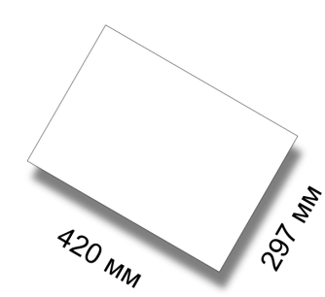

A3 |  | A3 |  | A2 |  | A2 |  | A2 |  | A2

Размер 297х420 мм |  | Размер 297х420 мм |  | Размер 420х594 мм |  | Размер 420х594 мм |  | Размер 420х594 мм |  | Размер 420х594 мм
Плотность 90 гр/кв.м |  | Плотность 250 гр/кв.м |  | Плотность 115 гр/кв.м |  | Плотность 130 гр/кв.м |  | Плотность 170 гр/кв.м |  | Плотность 200 гр/кв.м
Исполнение за 72 часа |  | Исполнение за 72 часа |  | Исполнение за 72 часа |  | Исполнение за 72 часа |  | Исполнение за 72 часа |  | Исполнение за 72 часа
Без покрытия |  | Без покрытия |  | Без покрытия |  | Без покрытия |  | Без покрытия |  | Без покрытия
Полноцвет с 2 сторон |  | Полноцвет с 2 сторон |  | Полноцвет с 1 сторона |  | Полноцвет с 2 стороны |  | Полноцвет с 1 сторона |  | Полноцвет с 2 стороны
10000 шт | 3023 грн | 1000 шт | 1361 грн | 100 шт | 855 грн | 500 шт | 1940 грн | 100 шт | 1041 грн | 500 шт | 2231 грн
20000 шт | 5892 грн | 2500 шт | 2331 грн | 250 шт | 944 грн | 1000 шт | 2134 грн | 250 шт | 1170 грн | 1000 шт | 2425 грн
50000 шт | 13980 грн | 5000 шт | 3304 грн | 500 шт | 992 грн | 2500 шт | 3104 грн | 500 шт | 1167 грн | 2500 шт | 3831 грн
 |  | 10000 шт | 6220 грн | 10000 шт | 1294 грн | 5000 шт | 4753 грн | 10000 шт | 1655 грн | 5000 шт | 6308 грн
 |  |  |  | 2500 шт | 2265 грн |  |  | 2500 шт | 3061 грн
 |  |  |  | 5000 шт | 3889 грн |  |  | 5000 шт | 5447 грн
Плотность 130 гр/кв.м |  | Плотность 350 гр/кв.м |  | Плотность 115 гр/кв.м |  | Плотность 150 гр/кв.м |  | Плотность 170 гр/кв.м
Исполнение за 24 часа |  | Исполнение за 72 часа |  | Исполнение за 72 часа |  | Исполнение за 72 часа |  | Исполнение за 72 часа
Без покрытия |  | Без покрытия |  | Без покрытия |  | Без покрытия |  | Без покрытия
Полноцвет с 2 сторон |  | Полноцвет с 2 сторон |  | Полноцвет с 2 стороны |  | Полноцвет с 1 сторона |  | Полноцвет с 2 стороны
1000 шт | 992 грн | 1000 шт | 1682 грн | 500 шт | 1897 грн | 100 шт | 973 грн | 500 шт | 2134 грн
2500 шт | 1655 грн | 2000 шт | 3013 грн | 1000 шт | 2091 грн | 250 шт | 1041 грн | 1000 шт | 2328 грн
5000 шт | 2480 грн | 5000 шт | 5294 грн | 2500 шт | 3307 грн | 500 шт | 1119 грн | 2500 шт | 3589 грн
10000 шт | 4480 грн | 10000 шт | 11010 грн | 5000 шт | 4762 грн | 10000 шт | 1558 грн | 5000 шт | 5723 грн
 |  |  |  |  |  | 2500 шт | 2829 грн
 |  |  |  |  |  | 5000 шт | 4462 грн
Плотность 170 гр/кв.м |  | Плотность 350 гр/кв.м |  | Плотность 130 гр/кв.м |  | Плотность 150 гр/кв.м |  | Плотность 200 гр/кв.м
Исполнение за 72 часа |  | Исполнение за 72 часа |  | Исполнение за 72 часа |  | Исполнение за 72 часа |  | Исполнение за 72 часа
Без покрытия |  | Глянец с лицевой стороны |  | Без покрытия |  | Без покрытия |  | Без покрытия
Полноцвет с 2 сторон |  | Полноцвет с 2 сторон |  | Полноцвет с 1 сторона |  | Полноцвет с 2 стороны |  | Полноцвет с 1 сторона
1000 шт | 973 грн | 1000 шт | 1988 грн | 100 шт | 924 грн | 500 шт | 2037 грн | 100 шт | 1070 грн
2500 шт | 1555 грн | 2000 шт | 3769 грн | 250 шт | 1075 грн | 1000 шт | 2231 грн | 250 шт | 1130 грн
5000 шт | 2231 грн |  |  | 500 шт | 1121 грн | 2500 шт | 3346 грн | 500 шт | 1215 грн
10000 шт | 4180 грн |  |  | 10000 шт | 1342 грн | 5000 шт | 5338 грн | 10000 шт | 1772 грн
 |  |  |  | 2500 шт | 2431 грн |  |  | 2500 шт | 3304 грн
 |  |  |  | 5000 шт | 3993 грн |  |  | 5000 шт | 5632 грн
Плотность 170 гр/кв.м
Исполнение за 72 часа
Без покрытия
Полноцвет с 2 сторон
1000 шт | 1264 грн
2500 шт | 2060 грн
5000 шт | 3210 грн
10000 шт | 6080 грн

